User-Complainer
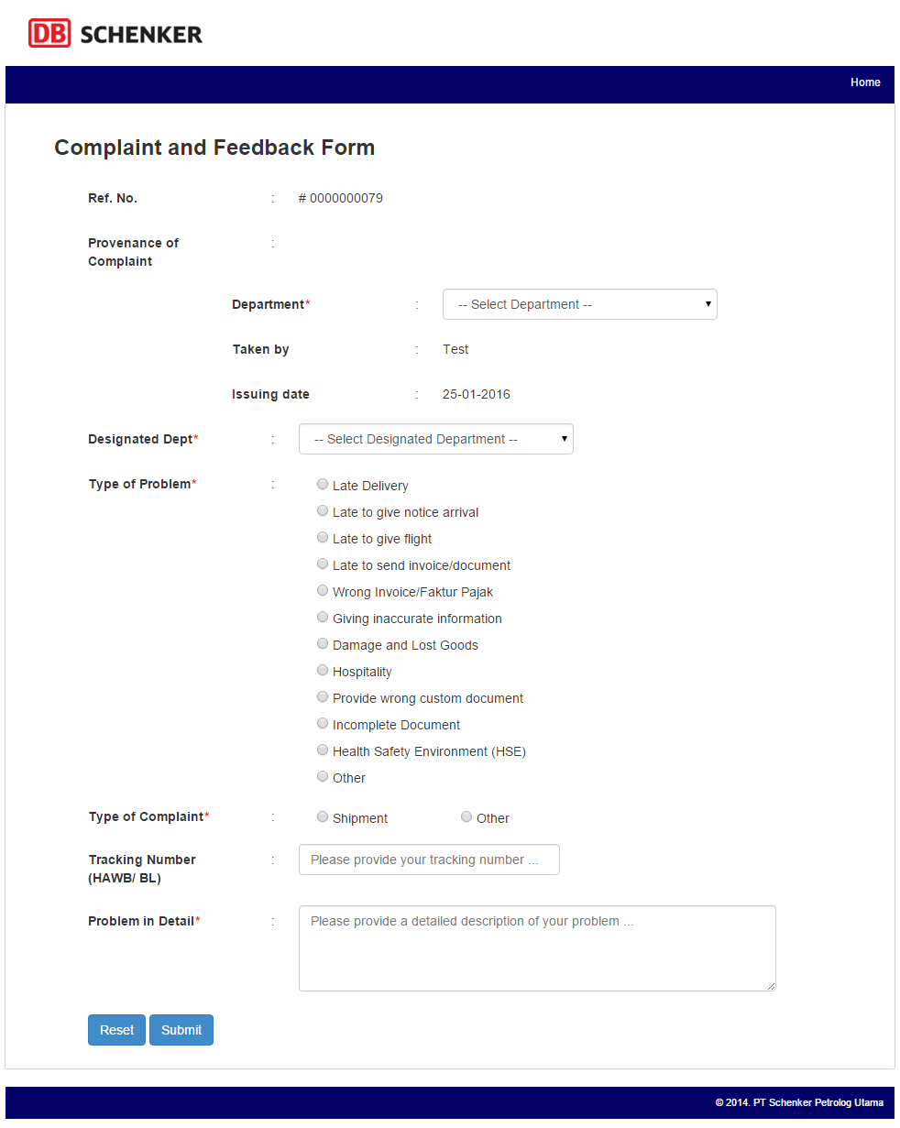
USER: COMPLAINER

DESCRIPTION | a. Submit form external complaint/internal complaint
 | b. User dibedakan menjadi internal user dan external user

FLOWCHART

SCREENSHOT

 | a. Submit Data page: Page yang harus diisi pertama kali oleh complainer sebagai personal data mereka
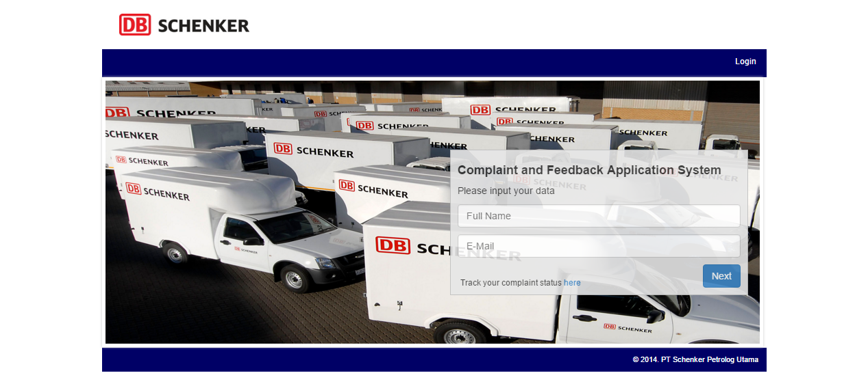

 | b. Complaint Form - External page: Form yang harus diisi oleh eksternal user
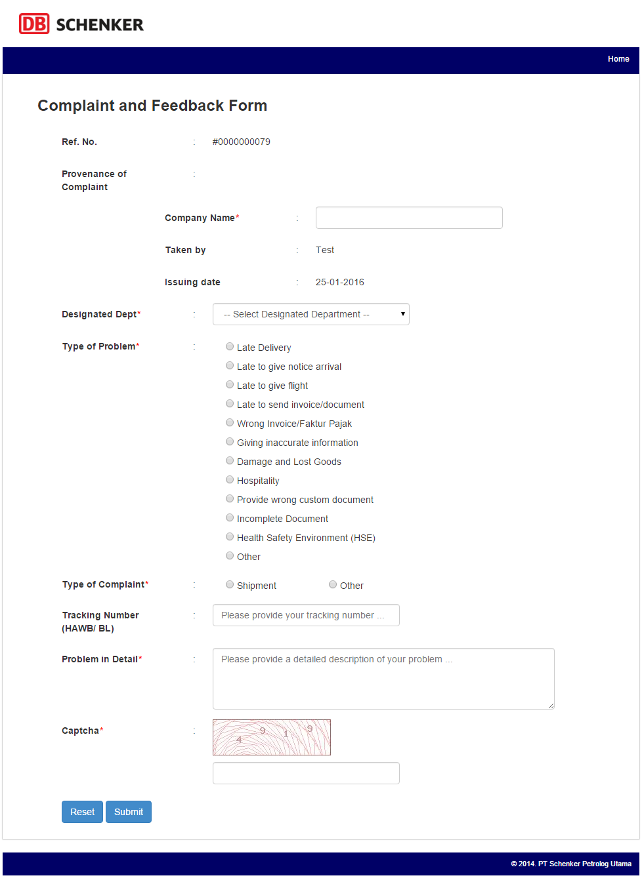

 | c. Complaint Form - Internal page: Form yang harus diisi oleh internal user

Manager Dept.
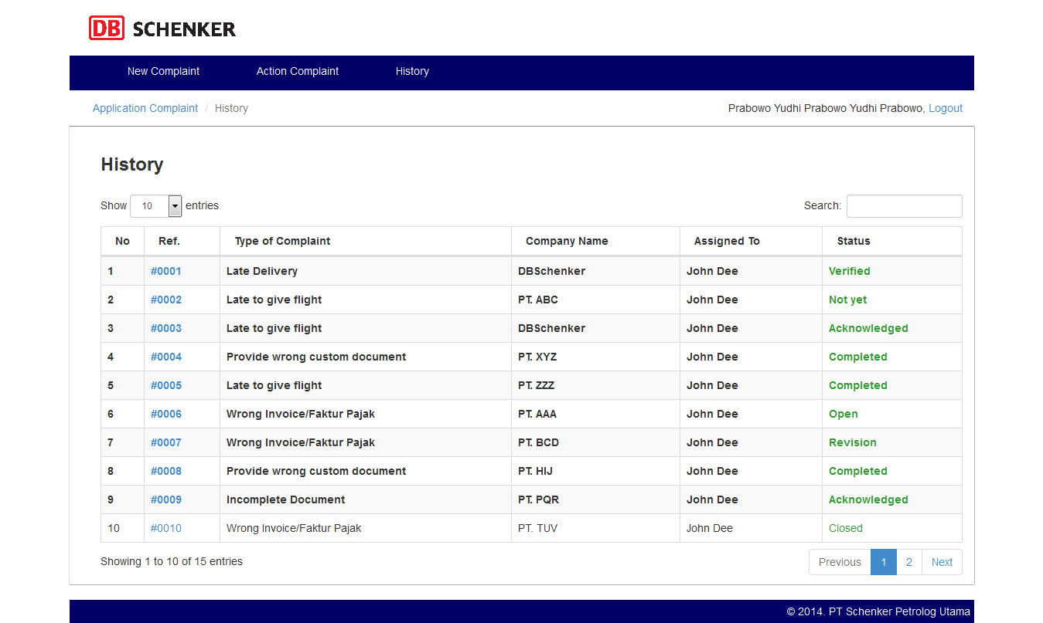
USER DEPARTMENT: MANAGER

DESCRIPTION | a. User department yang meng-acknowledge/reject new complaint data
 | b. User department yang meng-acknowledge/assign new action complaint data

FLOWCHART

SCREENSHOT

 | a. Login page: Halaman login untuk user internal
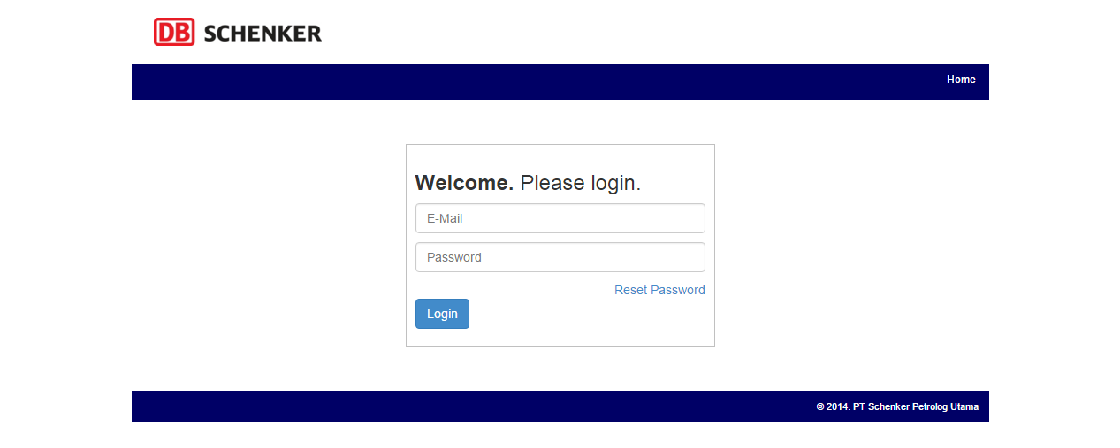

 | b. New Complaint Detail - Internal page: Complaint internal data yang baru masuk dan harus di acknowledge/reject oleh manager

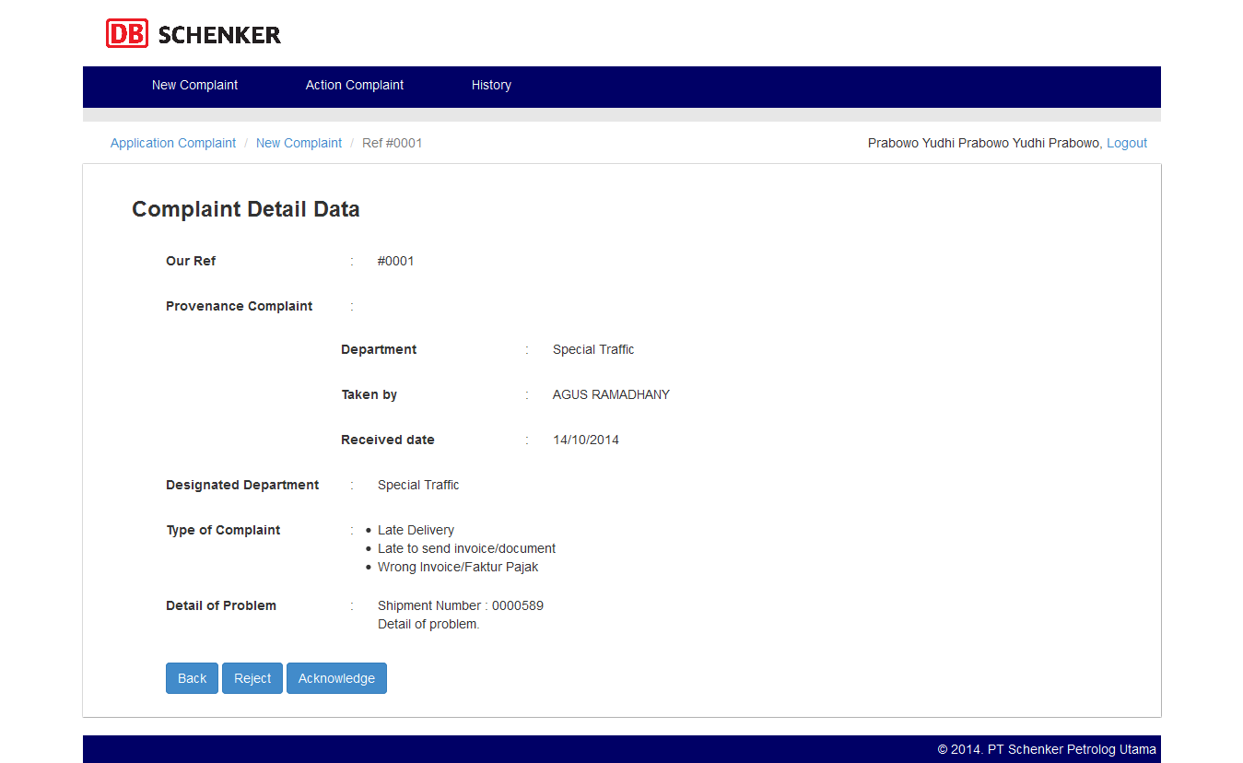

 | c. New Complaint Detail - External page: Complaint eksternal data yang baru masuk dan harus di acknowledge/reject oleh manager


 | d. Rejected Complaint Detail - Internal page: Complaint internal data (hasil forward dari HSE Team karena telah di reject sebelumnya) yang
 | baru masuk dan harus di acknowledge oleh manager
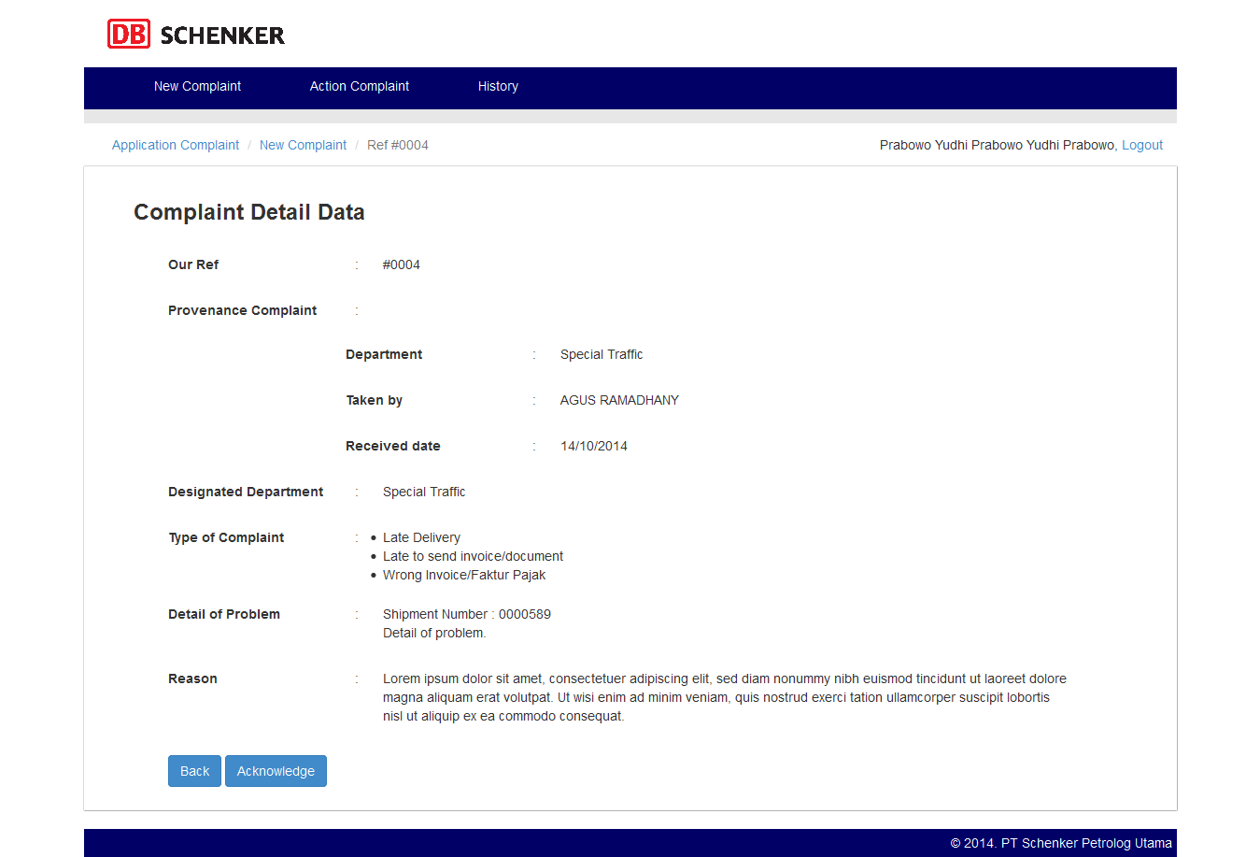

 | e. Rejected Complaint Detail - External page: Complaint eksternal data (hasil forward dari HSE Team karena telah di reject sebelumnya) yang
 | baru masuk dan harus di acknowledge oleh manager


 | f. Action Complaint page: List action complaint yang telah di assign dan dikerjakan oleh staff department
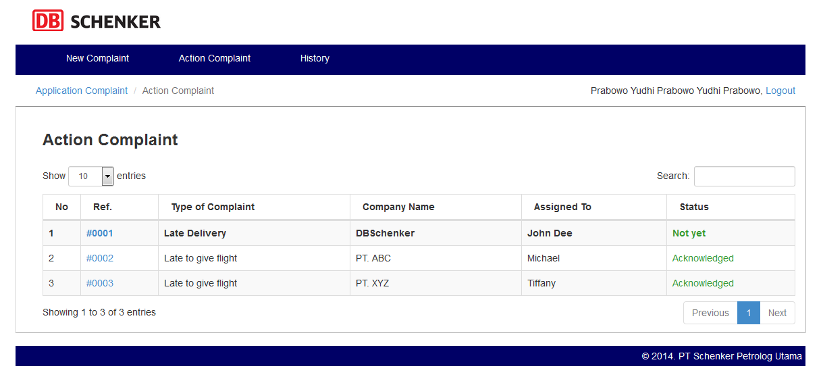

 | g. Detail Action Complaint page: Detail dari action complaint yang telah diisi oleh staff department dan perlu di acknowledge oleh manager
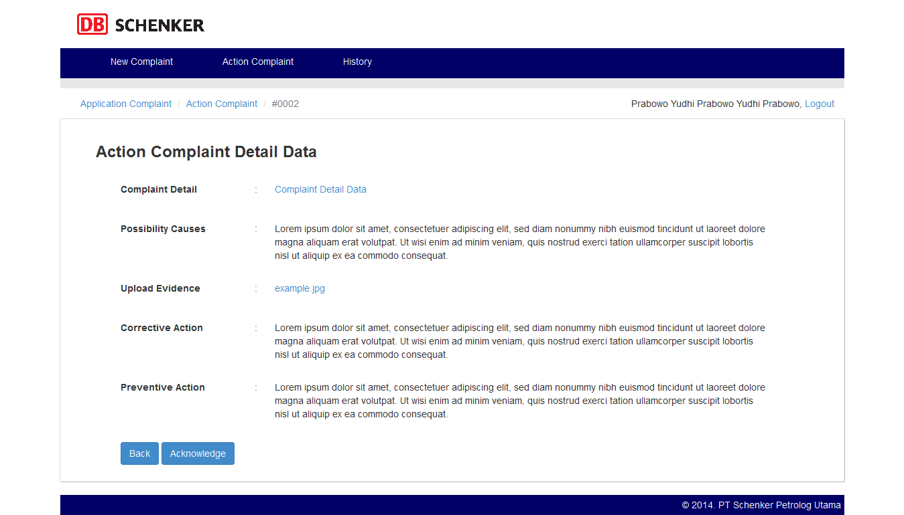

 | h. Detail Action Complaint - Not Yet page: Detail dari action complaint yang dikembalikan oleh HSE Team untuk di follow up kembali sehingga manager perlu assign kembali
 | complaint data tersebut ke staff department
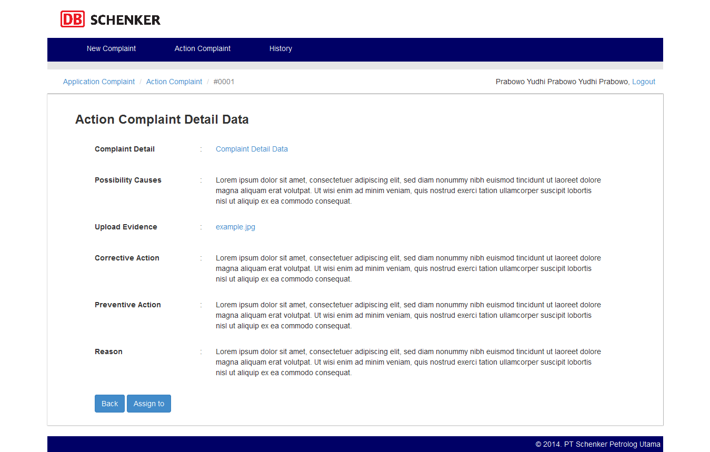

 | i. History: List complaint data history yang masuk ke department terkait

Staff Dept.
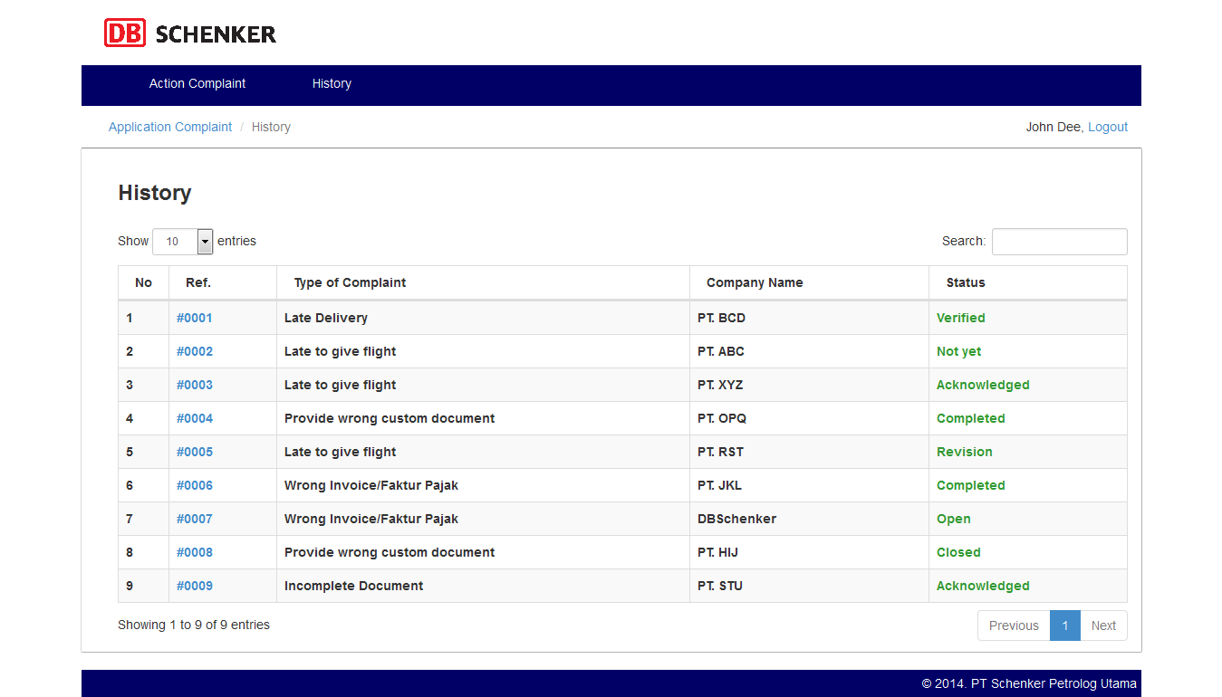
USER DEPARTMENT: STAFF

DESCRIPTION | User department yang mengisi action complaint data yang di assign oleh manager

FLOWCHART

SCREENSHOT

 | a. Login page: Halaman login untuk user department
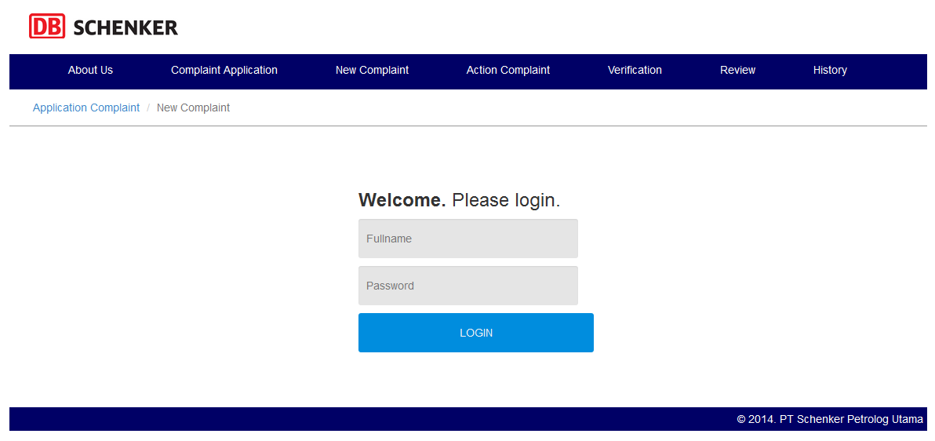

 | b. Action Complaint List page: List dari complaint yang harus dimana staff harus mengisi action terhadap complaint data tersebut
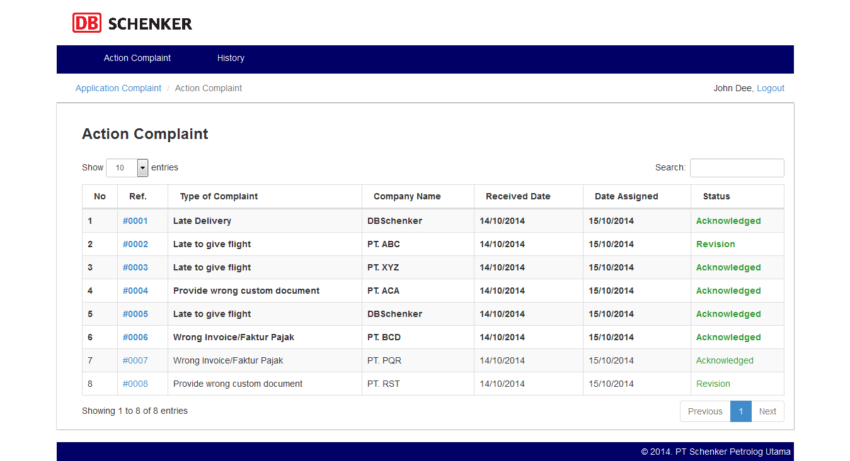

 | c. Action Complaint Data Form page: Form action complaint data yang harus diisi oleh staff department
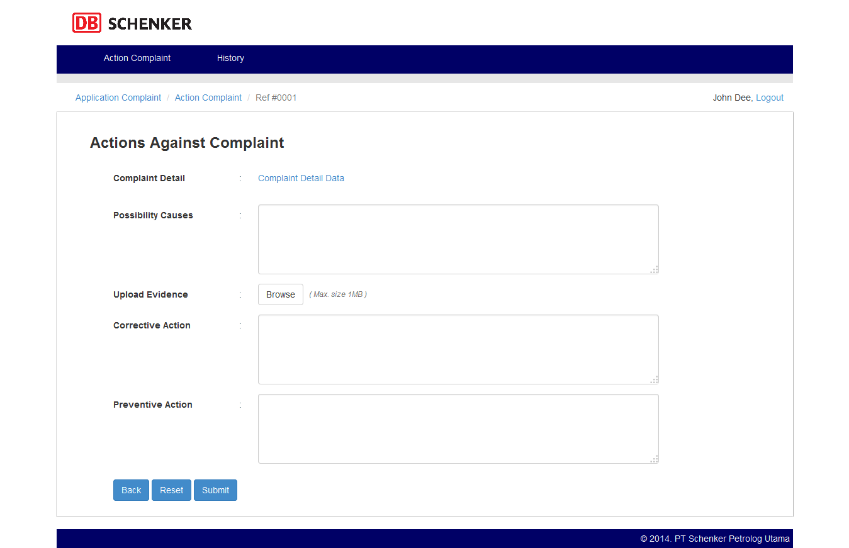

 | d. Not Yet Action Complaint Data Form page: Form action complaint data yang dikembalikan oleh manager (hasil pengembalian fari HSE Team) department
 | untuk diisi kembali oleh staff
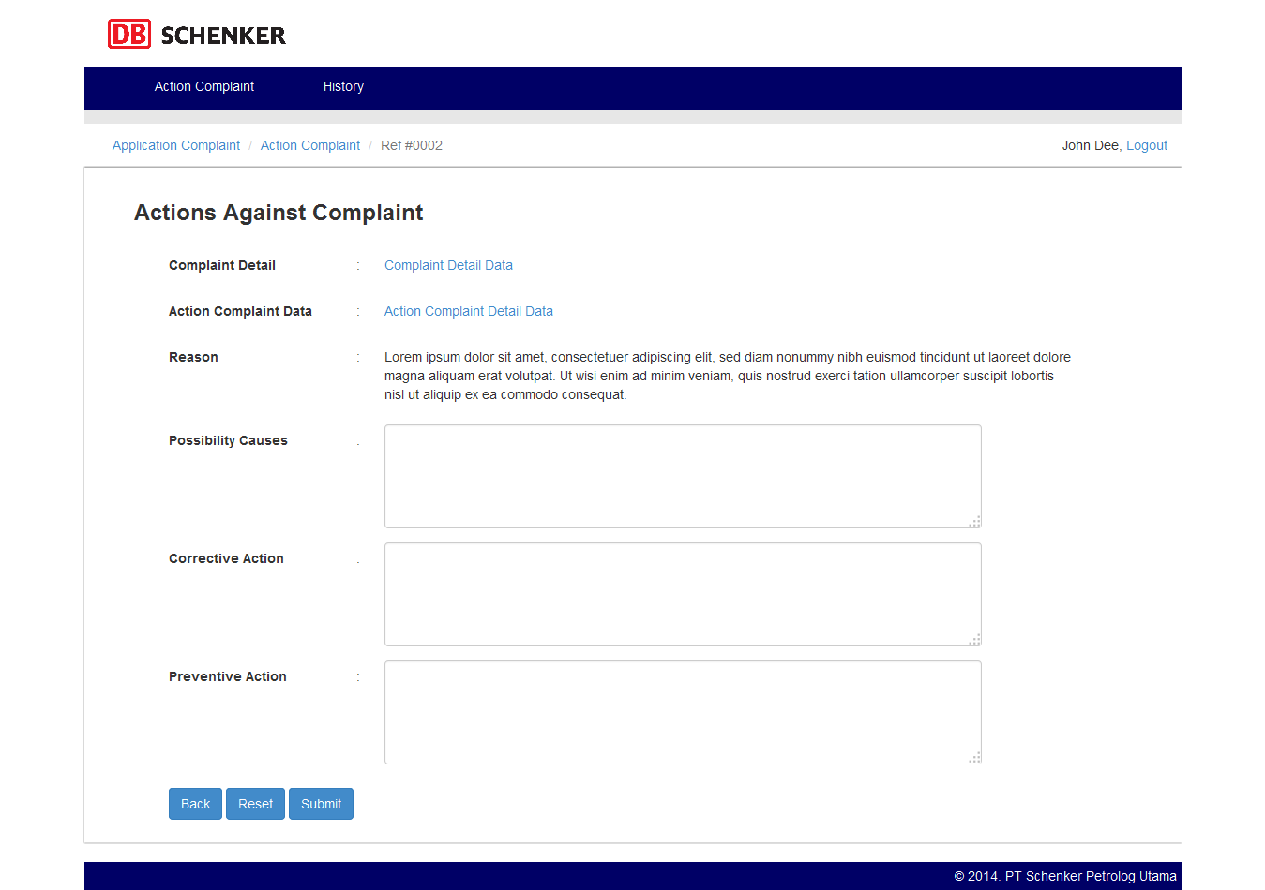

 | e. History: List complaint data history yang masuk ke department terkait

HSE Team
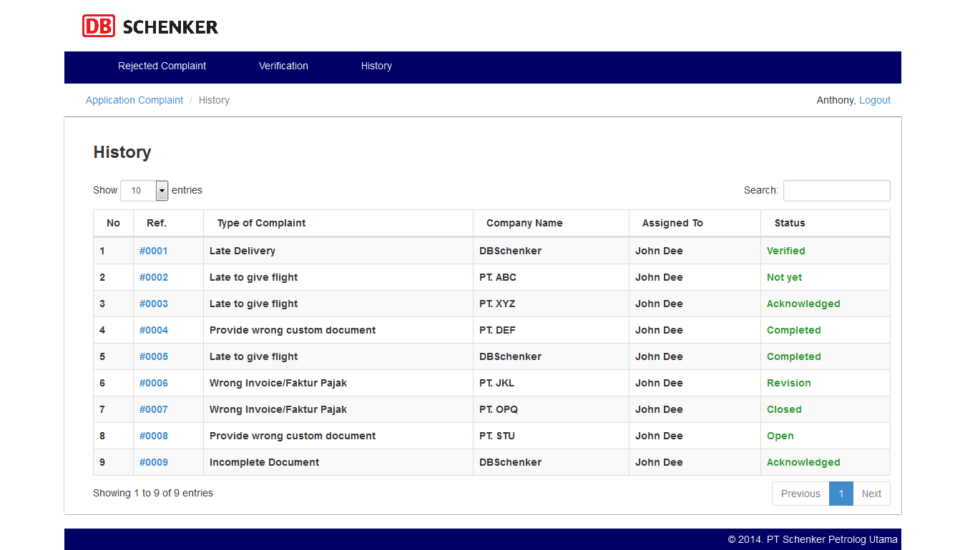
HSE Team

DESCRIPTION | a. User yang mem-forward new complaint data ke department terkait yang sebenarnya dimana data tersebut telah di reject oleh department sebelumnya
 | b. User yang mem-verifikasi complaint data yang telah completed (action complaint data telah diisi)

FLOWCHART

SCREENSHOT

 | a. Login page: Halaman login untuk user

 | b. Rejected New Complaint Data List page: List dari new complaint data yang sebelumnya di reject
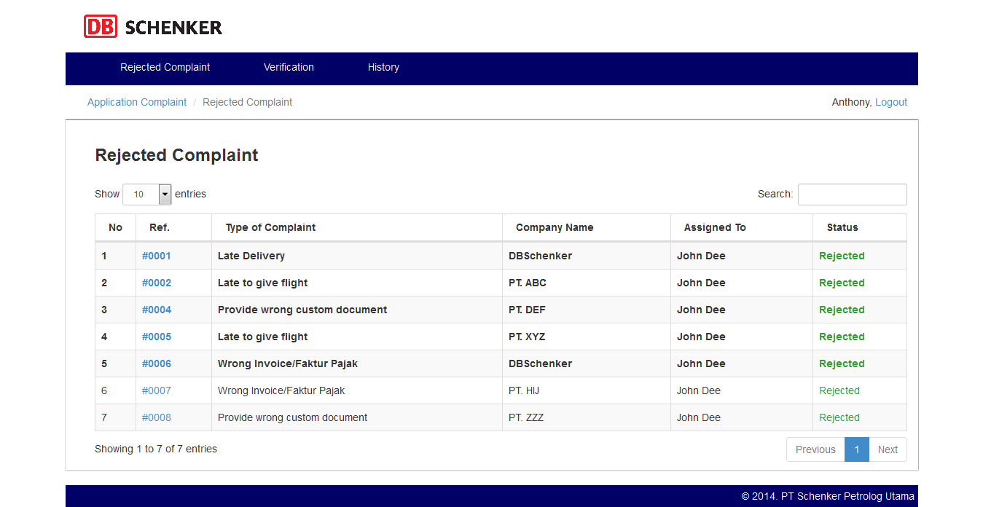

 | c. Forward Rejected Complaint Data - External page : Halaman untuk mem-forward eksternal complaint data yang telah di reject sebelumnya
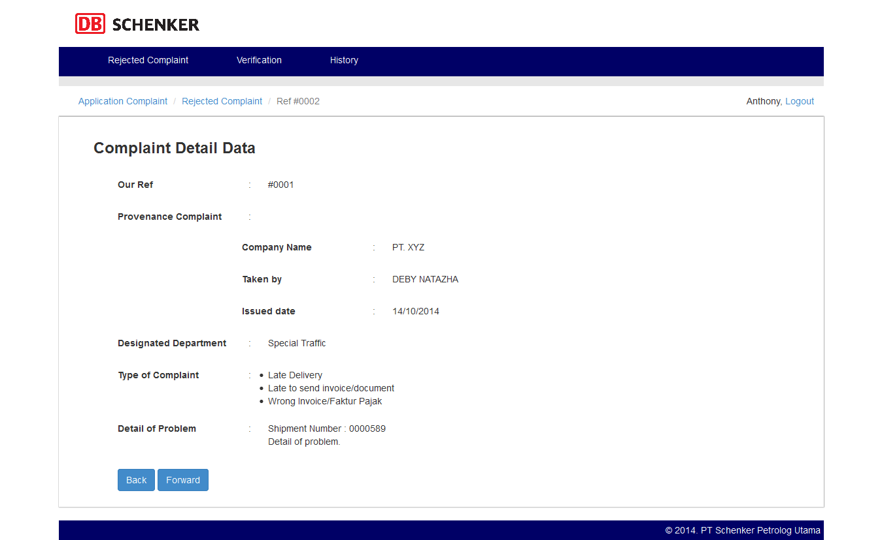

 | d. Forward Rejected Complaint Data - Internal page : Halaman untuk mem-forward internal complaint data yang telah di reject sebelumnya


 | e. Verification List page: List dari complaint data yang harus di verifikasi oleh HSE Team
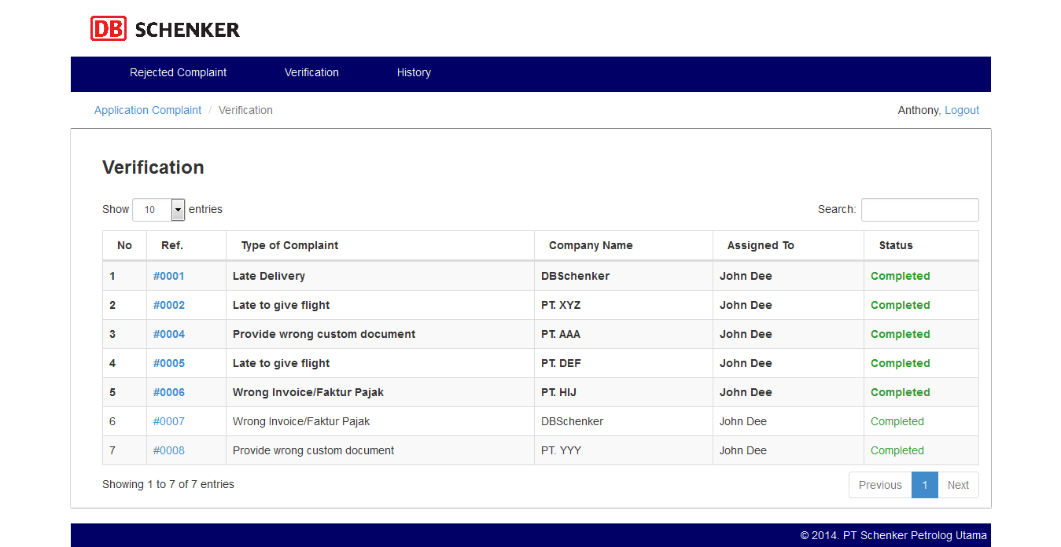

 | f. Verification Form page: Form verification dari complaint data yang harus diisi oleh HSE Team
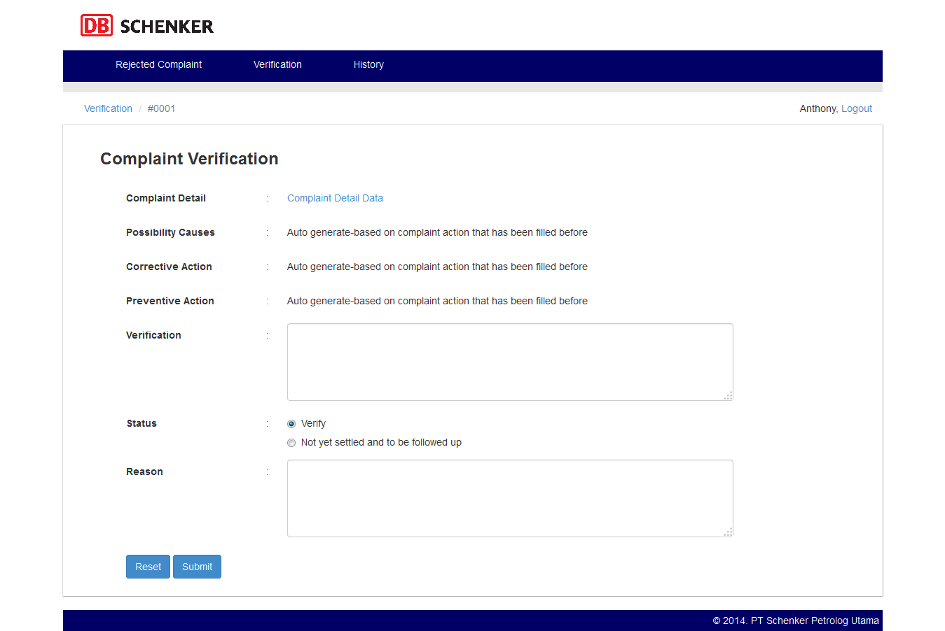

 | g. Review List page: List dari complaint data yang telah siap untuk di review
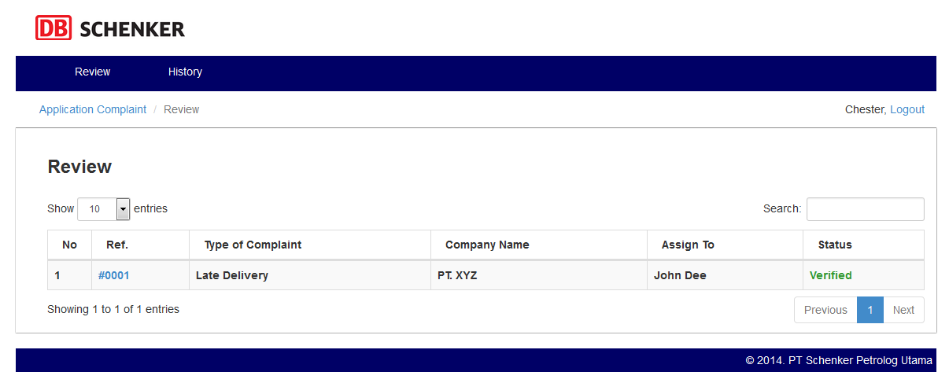

 | h. Review Form page : Form review yang harus diisi oleh HSE Team
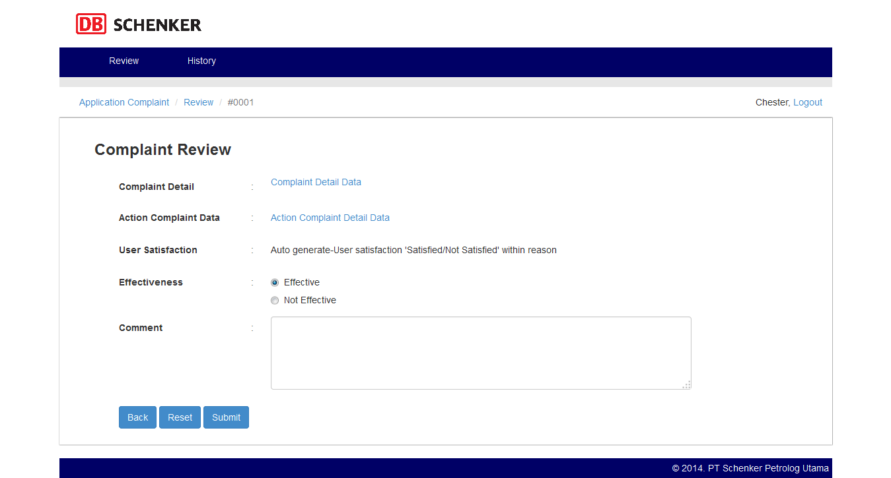

 | i. History: List complaint data history yang masuk ke department terkait

